Ex3
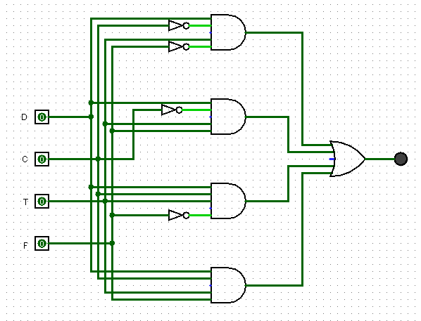
x^3 | x^2 | x^1 | X^0
S = (D * !C * T * !F) + (D * !C * T * F) + (D * C * T * !F) + (D * C * T * F)
D | C | T | F | S
0 | 0 | 0 | 0 | 0
0 | 0 | 0 | 1 | 0
0 | 0 | 1 | 0 | 0
0 | 0 | 1 | 1 | 0
0 | 1 | 0 | 0 | 0
0 | 1 | 0 | 1 | 0
0 | 1 | 1 | 0 | 0
0 | 1 | 1 | 1 | 0
1 | 0 | 0 | 0 | 0
1 | 0 | 0 | 1 | 0
1 | 0 | 1 | 0 | 1 | (D * !C * T * !F)
1 | 0 | 1 | 1 | 1 | (D * !C * T * F)
1 | 1 | 0 | 0 | 0
1 | 1 | 0 | 1 | 0
1 | 1 | 1 | 0 | 1 | (D * C * T * !F)
1 | 1 | 1 | 1 | 1 | (D * C * T * F)

